Hoja1
MEMBRETE

OPERADORA DE BUCEO
INVENTARIO DE EQUIPOS
NOMBRE DE LA EMPRESA: |  |  |  |  |  |  | RIF: |  | FECHA:
DIRECCIÓN:
Nº ÍTEM | EQUIPO | DESCRIPCIÓN | FABRICANTE | MODELO | Nº SERIAL | FOTOGRAFIA DEL EQUIPO |  | FOTOGRAFIA DE PLACA DEL EQUIPO
1 | COMPRESOR | COMPRESOR DE ALTA | COLTRI | MCH-6 | NS-1234568-5 | 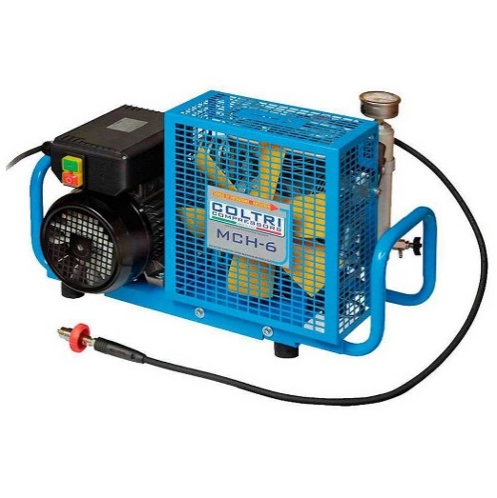 |  | 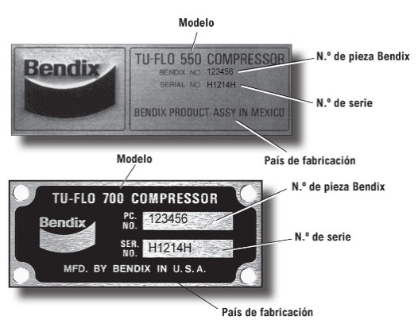

Comentarios

 | FIRMA DEL CONTADOR. |  |  |  |  |  | FIRMA DEL REPRESENTANTE DE LA EMPRESA
 | NOMBRE Y APELLIDOS: |  |  |  | SELLO |  | NOMBRE Y APELLIDOS:
 | NUMERO DE CADULA: |  |  |  |  |  | NUMERO DE CADULA:
 | NUMERO DEL COLEGIO DE CONTADORES:

